改善の機会_製造工程監査_MHVキャリア
...
 |  |  | 様式番号：KH043-QK1015-1
 |  |  |  |  |  | 監査チ－ム リ－ダ－完了確認
監査チ－ム リ－ダ－ | 鈴木 康弘、石坂 慶彦
 |  |  |  |  |  | 鈴木 康弘
回答者 (プロセスオ－ナ－) | 小山課長代理
...
 |  | 回答者記載
 |  | 記載日 | 2024-02-27
 |  | 処置内容 |  | 完了 予定日 |  | 回答者完了 確認日
 |  | コントロールプラン、工程フロー図、工程FMEAの工程番号は一致していることを確認しました。 |  | 2024-02-27 | (火) | 2024-02-27 | (火)
R
 |  | Rマーク、＊マークが反映されています。 |  | 2024-02-27 | (火) | 2024-02-27 | (火)
R
 |  | Rマーク、＊マークが反映されています。 |  | 2024-02-27 | (火) | 2024-02-27 | (火)
 |  | コントロールプランにポカヨケ欄が追加されています。（最新版とは異なるため、注意必要） |  | 2024-02-27 | (火) | 2024-02-27 | (火)
 |  | コントロールプランにポカヨケ欄が追加されています。（最新版とは異なるため、注意必要） |  | 2024-02-27 | (火) | 2024-02-27 | (火)
 |  | コントロールプランに、有効性指標、効率指標は明記が必要はないと思うが、念のため、コンサルタントに確認する。なお、生産達成率はKPIとして毎月モニタリングしている。 |  | 2024-01-26 | (金) | 2024-01-26 | (金)
 |  | ゲージR&R（ネクシブ、デジマイクロ）は実施済。クロスタブは、今村係長に確認する。 |  | 2023-11-24 | (金) | 2023-11-24 | (金)
 |  | 測定システム解析手順書にて明確化しています。 |  | 2023-11-06 | (月) | 2023-11-06 | (月)
...

工程FMEA_20240227
...
8 |  | ピッキングミス
...
8 |  | 輸送業者

8 |  | 確認不足

8 |  | 良品コンテナに捨てショット品が混入

R
4 |  | 検査員力量不足
...
8 | ＊ | 測定者力量不足

8 |  | ショートショット
...
8 |  | 測定機故障

8 |  | 誤った測定機での 測定
...
重大度Ｓ | (分類) 特殊特性 | 故障原因
...
8 |  | 突き出し量不適切

8 |  | エジェクタピン破損

4 |  | 検査員力量不足
...
R
4 |  | 検査員力量不足
...
8 |  | 確認不足

8 |  | 組付け時の力の掛け過ぎ
...
8 |  | 押し込み不足

8 |  | 清掃不足による金属粉の堆積

8 |  | 手順書を守らないで作業実施

8 |  | 手順書を守らないで作業実施
...
8 |  | 押し込み不足

R
4 |  | 検査員力量不足

4 |  | 不良品混入

R
4 |  | 検査員力量不足
...
8 | ＊ | 測定者力量不足

8 |  | ショートショット
...
8 |  | 測定機故障

8 |  | 誤った測定機での 測定
...

コントロールプラン_20240219
...
 | 主要連絡先／電話 |  |  |  | 日付（初版） |  |  |  |  | 日付（改訂）
特性 |  | 特殊 特性の 分類 | 方法 |  |  |  |  |  |  |  |  | 対応計画 是正処置
工程 |  |  | 製品／工程仕様 ／公差 | 評価／ 測定方法 |  | サンプル |  | ポカヨケ |  | 管理方法
 |  |  |  |  |  | 抜取数 | 頻度 | 点検方法 | 頻度
袋の表示と数量の確認 検査成績書 |  | － | 材料：SILVERLEN PP AY564 黒 P-9753 購入仕様書 梱包袋の破れ | 受入検査／目視 |  | － | 受入毎 | － | － | SZR004 原材料･部材入出庫手順 SZQ003 検査管理手順 |  | QK004 不適合品管理規定
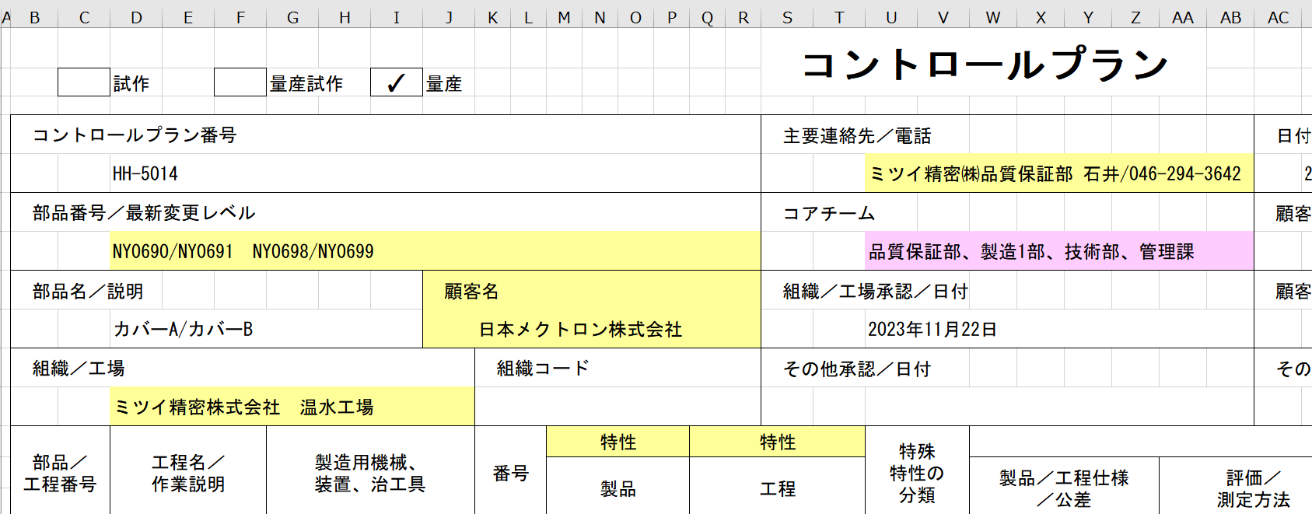
材料準備 金型番号/金型セット 温調器ホースの取付 取出機のセット |  | － | KSR008 始業点検 | 目視 |  | － | 成形開始前 | － | － | SZR002 金型取付方法 SZR004 原材料･部材入出庫手順 |  | 〃
 |  |  |  |  |  |  |  |  |  | SZR026 トラバース自動運転までの作業手順
 |  |  |  |  |  |  |  |  |  | KSR008 設備・付帯設備 日常点検チェックシート
成形条件表 |  | － | KAR001成形条件表 | モニター |  | － | － | － | － | KSR001 成形条件表 捨てショット：10ショット |  | 〃
材質 |  | － | 材料ロット | 目視 |  | － | － | － | －
ロット管理 |  | － | 異常なきこと | 目視 試作時：顕微鏡 初期管理：顕微鏡 定常時：目視 |  | 1ショット | セットアップ時 | － | － | KSQ039 工程検査記録表(成形加工） SZQ004 セットアップ検査手順 SZQ003 検査管理手順 |  | 〃
R
 |  |  | >PP/PE<マークの有無 | 目視
 |  | ＊ | 図面 | 画像測定器
 |  | － | 図面 ロット管理票 KSL001 | 目視 |  | 1ショット | 1ショット/1日 |  |  | KSQ039 工程検査記録表(成形加工） SZQ025 外観検査要領書 SZR001 製造管理手順 |  | 〃
温度・圧力・ 保圧・時間 |  | － | KSR001成形条件表 | モニター |  |  |  | － | －

限度見本 |  | － | 限度見本 品質規格 | 目視 試作時：2重検査 初期管理：顕微鏡 定常時：目視 |  | 1ショット | 1回/開始時 1回/終了時 | － | － | KAQ039 成形検査記録書兼標準書 SZQ025 外観検査要領書 |  | 〃

 |  |  |  |  |  |  |  |  |  |  | ページ |  | 2 | ／ | 2

 |  | 特殊 特性の 分類 | 方 法 |  |  |  |  |  |  |  |  | 対応計画 是正処置
工程 |  |  | 製品／工程仕様 ／公差 | 評価／ 測定方法 |  | サンプル |  | ポカヨケ |  | 管理方法
 |  |  |  |  |  | 抜取数 | 頻度 | 点検方法 | 頻度
R
外観検査 |  |  | 図面 限度見本 品質規格 ロット管理票 KSL001 >PP/PE<マークの有無 | 目視 試作時：2重検査 初期管理：顕微鏡 定常時：目視 |  | － | － | 形状確認 | 5ショット/LOT | KSQ031 工程検査記録表 SZQ025 外観検査手順書及び梱包手順書 SZQ003 検査管理手順 |  | 〃
組込み |  | － | 図面 | 目視
R
外観検査 |  |  | 図面 限度見本 品質規格 ロット管理票 KSL001 >PP/PE<マークの有無 | 目視 試作時：2重検査 初期管理：顕微鏡 定常時：目視
R
外観検査 限度見本 |  |  | 図面 限度見本 KH013 出荷検査成績書 KH020 部品検査成績書 ロット管理票 KSL001 >PP/PE<マークの有無
測定 |  | ＊ | 図面 | 画像測定機 治具
品番・ロット番号 数量 |  |  | 出荷一覧 KM002 出荷管理票 KM001 図面 | 目視
品番・ロット番号 数量 梱包状態 |  | － | 出荷一覧 KM002 出荷管理票 KM001 梱包仕様書 | 目視
品番・ロット番号 数量 梱包状態 |  | － | 出荷一覧 KM002 /荷崩れ・破損・汚損無き事 | 目視

測定システム解析手順書_追記(Rev.1)
...
文書番号 |  | HH-1002 | 測定システム解析手順書
制定日 |  | 2023-11-06
3／4

 | 4． 測定システム変動の測定結果への影響

製品特性の変動（実際の値）
測定システムの変動
測定結果の変動（測定値）

変動の要因
・測定機 ・測定標準
・測定者 ・測定方法 ・測定環境

 | 5． 測定システム解析(MSA)の評価を下記により実施する。
...

測定システム解析手順書_改訂(Rev.2追加)
...
測定システムとは、製品の特性（寸法、重量等）を評価するために使用する測定器、測定者、
測定方法、測定環境等の測定結果に影響する要素の組合せをいう。
尚、測定システム対象の測定器は「内部試験所管理機器一覧表」による。
また、測定器は同一特性（例：測定範囲、精度等）でグループ化し、グループの代表として
解析することができる。

4． 測定システム変動の測定結果への影響

製品特性の変動（実際の値）
測定システムの変動
測定結果の変動（測定値）

変動の要因
・測定機 ・測定標準
・測定者 ・測定方法 ・測定環境

5． 測定システム解析(MSA)の評価を下記により実施する。
...

